关系图
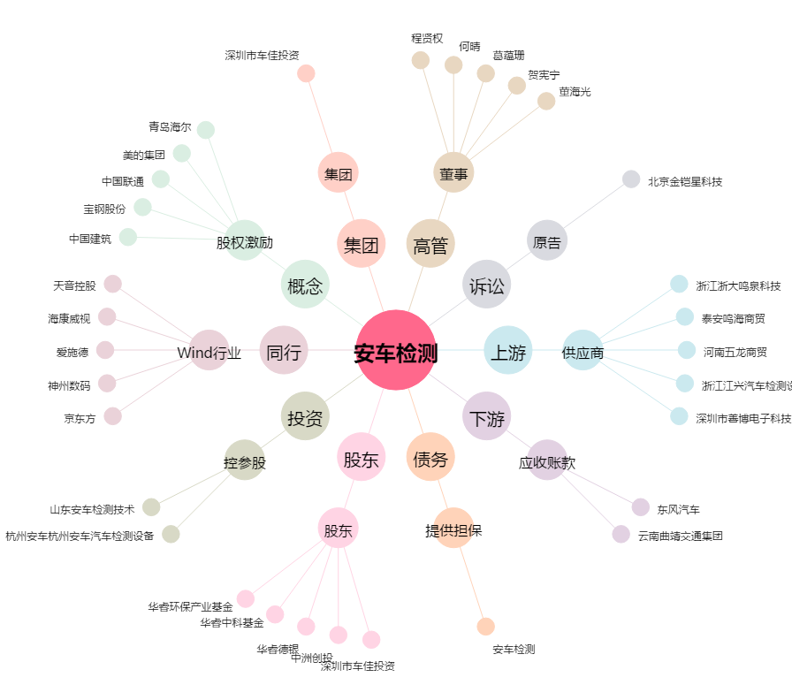
安车检测[300572.SZ] - 关系概览图

